総括表
令和7年度交差点交通量調査報告書
交差点名 |  |  |  | №77 池の谷戸入口 【-】 |  |  |  |  | 調査年月日 |  |  | 2025-11-05 |  |  |  | 天候 | 曇 り |  |  | 77
所在地 |  |  |  | 保土ケ谷区東川島町５５ |  |  |  |  | 調査時間帯 |  |  | 7:00～19:00（12時間合計） |  |  |  |  |  |  |  | 池の谷戸入口
 |  |  |  |  |  |  |  |  |  |  |  |  |  |  |  |  |  |  |  | -
 |  |  |  |  |  |  |  |  |  |  |  |  |  |  |  |  |  |  |  | 保土ケ谷区東川島町５５
 |  |  |  |  |  |  |  |  |  |  |  |  |  |  |  |  |  |  |  | 2025-11-05
 |  |  |  |  |  |  |  |  |  |  |  |  |  |  |  |  |  |  |  | 曇 り
池の谷戸入口

出典：保土ヶ谷区ガイドマップ

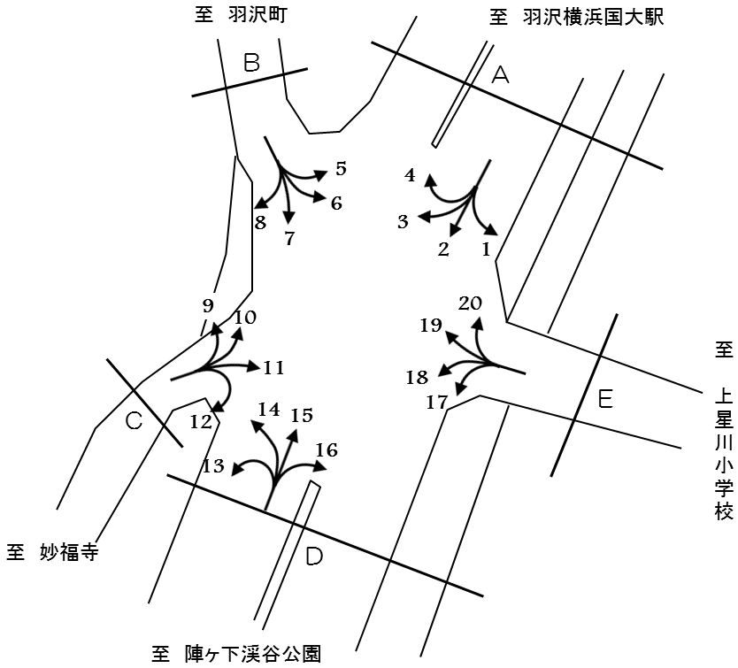

方向別交通量集計表
断面 | 方向 | 二輪車 | 乗用車 | バス | 小型 貨物車 | 大型 貨物車 | 大型計 | 小型計 | 合計 | 断面 | 方向 | 二輪車 | 乗用車 | バス | 小型 貨物車 | 大型 貨物車 | 大型計 | 小型計 | 合計
A | 1 | 2 | 8 | 0 | 5 | 0 | 0 | 13 | 13 | D | 13 | 15 | 98 | 3 | 13 | 2 | 5 | 111 | 116
 | 2 | 912 | 10,829 | 110 | 4,868 | 1,315 | 1,425 | 15,697 | 17,122 |  | 14 | 292 | 2,039 | 45 | 1,032 | 264 | 309 | 3,071 | 3,380
 | 3 | 9 | 54 | 1 | 9 | 2 | 3 | 63 | 66 |  | 15 | 1,082 | 11,046 | 85 | 4,445 | 1,713 | 1,798 | 15,491 | 17,289
 | 4 | 16 | 229 | 2 | 93 | 17 | 19 | 322 | 341 |  | 16 | 1 | 4 | 0 | 1 | 0 | 0 | 5 | 5
 | 計 | 939 | 11,120 | 113 | 4,975 | 1,334 | 1,447 | 16,095 | 17,542 |  | 計 | 1,390 | 13,187 | 133 | 5,491 | 1,979 | 2,112 | 18,678 | 20,790
B | 5 | 7 | 169 | 1 | 89 | 27 | 28 | 258 | 286 | Ｅ | 17 | 3 | 13 | 0 | 5 | 0 | 0 | 18 | 18
 | 6 | 6 | 0 | 0 | 0 | 0 | 0 | 0 | 0 |  | 18 | 5 | 6 | 0 | 8 | 0 | 0 | 14 | 14
 | 7 | 187 | 1,612 | 37 | 729 | 128 | 165 | 2,341 | 2,506 |  | 19 | 3 | 10 | 0 | 5 | 0 | 0 | 15 | 15
 | 8 | 2 | 5 | 0 | 1 | 0 | 0 | 6 | 6 |  | 20 | 2 | 15 | 0 | 9 | 0 | 0 | 24 | 24
 | 計 | 202 | 1,786 | 38 | 819 | 155 | 193 | 2,605 | 2,798 |  | 計 | 13 | 44 | 0 | 27 | 0 | 0 | 71 | 71
Ｃ | 9 | 2 | 13 | 2 | 8 | 2 | 4 | 21 | 25
 | 10 | 8 | 80 | 3 | 15 | 0 | 3 | 95 | 98
 | 11 | 3 | 2 | 0 | 0 | 0 | 0 | 2 | 2
 | 12 | 34 | 180 | 1 | 36 | 2 | 3 | 216 | 219
 | 計 | 47 | 275 | 6 | 59 | 4 | 10 | 334 | 344

変動図
 | 調査年月日 | 調 査 方 向 案 内 図
 | 2025-11-05
 | 調査時間
 | 7：00～19：00（12時間）
 | 調査地点
 | №77 池の谷戸入口 【-】
 | 凡例
小型車
大型車混入率
大型車
 | 流入計Ａ（1+2+3+4） |  | 流入計Ａ（1+2+3+4） |  |  |  | 流出計Ａ（5+10+15+20） |  |  |  | 断面計Ａ
 |  |  |  | 小型車 | 大型車 | 大型車混入率 |  | 小型車 | 大型車 | 大型車混入率 |  | 小型車 | 大型車 | 大型車混入率
 |  |  | 7-8 | 1470 | 126 | 7.9 | 7-8 | 2022 | 204 | 9.2 | 7-8 | 3492 | 330 | 8.6
 |  |  | 8-9 | 1434 | 117 | 7.5 | 8-9 | 1680 | 142 | 7.8 | 8-9 | 3114 | 259 | 7.7
 |  |  | 9-10 | 1154 | 201 | 14.8 | 9-10 | 1195 | 175 | 12.8 | 9-10 | 2349 | 376 | 13.8
 |  |  | 10-11 | 975 | 164 | 14.4 | 10-11 | 1169 | 192 | 14.1 | 10-11 | 2144 | 356 | 14.2
 |  |  | 11-12 | 1263 | 89 | 6.6 | 11-12 | 1058 | 205 | 16.2 | 11-12 | 2321 | 294 | 11.2
 |  |  | 12-13 | 1008 | 124 | 11.0 | 12-13 | 1090 | 170 | 13.5 | 12-13 | 2098 | 294 | 12.3
 |  |  | 13-14 | 1155 | 107 | 8.5 | 13-14 | 1094 | 165 | 13.1 | 13-14 | 2249 | 272 | 10.8
 |  |  | 14-15 | 1241 | 126 | 9.2 | 14-15 | 1193 | 156 | 11.6 | 14-15 | 2434 | 282 | 10.4
 |  |  | 15-16 | 1154 | 141 | 10.9 | 15-16 | 1268 | 157 | 11.0 | 15-16 | 2422 | 298 | 11.0
 |  |  | 16-17 | 1430 | 157 | 9.9 | 16-17 | 1380 | 138 | 9.1 | 16-17 | 2810 | 295 | 9.5
 |  |  | 17-18 | 1734 | 54 | 3.0 | 17-18 | 1414 | 89 | 5.9 | 17-18 | 3148 | 143 | 4.3
 |  |  | 18-19 | 2077 | 41 | 1.9 | 18-19 | 1305 | 36 | 2.7 | 18-19 | 3382 | 77 | 2.2
 | 流出計Ａ（5+10+15+20）

 | 断面計Ａ

自 動 車 交 通 量 時 間 変 動 図
 | 流入計Ｂ（5+6+7+8） |  | 流入計Ｂ（5+6+7+8） |  |  |  | 流出計Ｂ（4+9+14+19） |  |  |  | 断面計Ｂ
 |  |  |  | 小型車 | 大型車 | 大型車混入率 |  | 小型車 | 大型車 | 大型車混入率 |  | 小型車 | 大型車 | 大型車混入率
 |  |  | 7-8 | 242 | 8 | 3.2 | 7-8 | 311 | 23 | 6.9 | 7-8 | 553 | 31 | 5.3
 |  |  | 8-9 | 213 | 11 | 4.9 | 8-9 | 283 | 27 | 8.7 | 8-9 | 496 | 38 | 7.1
 |  |  | 9-10 | 219 | 25 | 10.2 | 9-10 | 241 | 31 | 11.4 | 9-10 | 460 | 56 | 10.9
 |  |  | 10-11 | 182 | 34 | 15.7 | 10-11 | 201 | 38 | 15.9 | 10-11 | 383 | 72 | 15.8
 |  |  | 11-12 | 180 | 19 | 9.5 | 11-12 | 214 | 33 | 13.4 | 11-12 | 394 | 52 | 11.7
 |  |  | 12-13 | 231 | 14 | 5.7 | 12-13 | 221 | 20 | 8.3 | 12-13 | 452 | 34 | 7.0
 |  |  | 13-14 | 211 | 14 | 6.2 | 13-14 | 253 | 29 | 10.3 | 13-14 | 464 | 43 | 8.5
 |  |  | 14-15 | 201 | 18 | 8.2 | 14-15 | 280 | 17 | 5.7 | 14-15 | 481 | 35 | 6.8
 |  |  | 15-16 | 223 | 21 | 8.6 | 15-16 | 288 | 37 | 11.4 | 15-16 | 511 | 58 | 10.2
 |  |  | 16-17 | 224 | 15 | 6.3 | 16-17 | 320 | 42 | 11.6 | 16-17 | 544 | 57 | 9.5
 |  |  | 17-18 | 245 | 7 | 2.8 | 17-18 | 399 | 22 | 5.2 | 17-18 | 644 | 29 | 4.3
 |  |  | 18-19 | 234 | 7 | 2.9 | 18-19 | 418 | 13 | 3.0 | 18-19 | 652 | 20 | 3.0
 | 流出計Ｂ（4+9+14+19）

 | 断面計Ｂ

自 動 車 交 通 量 時 間 変 動 図
 | 流入計Ｃ（9+10+11+12） |  | 流入計Ｃ（9+10+11+12） |  |  |  | 流出計Ｃ（3+8+13+18） |  |  |  | 断面計Ｃ
 |  |  |  | 小型車 | 大型車 | 大型車混入率 |  | 小型車 | 大型車 | 大型車混入率 |  | 小型車 | 大型車 | 大型車混入率
 |  |  | 7-8 | 63 | 0 | 0.0 | 7-8 | 10 | 1 | 9.1 | 7-8 | 73 | 1 | 1.4
 |  |  | 8-9 | 64 | 1 | 1.5 | 8-9 | 15 | 1 | 6.3 | 8-9 | 79 | 2 | 2.5
 |  |  | 9-10 | 30 | 3 | 9.1 | 9-10 | 6 | 2 | 25.0 | 9-10 | 36 | 5 | 12.2
 |  |  | 10-11 | 30 | 1 | 3.2 | 10-11 | 15 | 0 | 0.0 | 10-11 | 45 | 1 | 2.2
 |  |  | 11-12 | 18 | 1 | 5.3 | 11-12 | 13 | 1 | 7.1 | 11-12 | 31 | 2 | 6.1
 |  |  | 12-13 | 15 | 0 | 0.0 | 12-13 | 16 | 1 | 5.9 | 12-13 | 31 | 1 | 3.1
 |  |  | 13-14 | 16 | 3 | 15.8 | 13-14 | 19 | 1 | 5.0 | 13-14 | 35 | 4 | 10.3
 |  |  | 14-15 | 19 | 0 | 0.0 | 14-15 | 8 | 1 | 11.1 | 14-15 | 27 | 1 | 3.6
 |  |  | 15-16 | 28 | 1 | 3.4 | 15-16 | 12 | 0 | 0.0 | 15-16 | 40 | 1 | 2.4
 |  |  | 16-17 | 16 | 0 | 0.0 | 16-17 | 24 | 0 | 0.0 | 16-17 | 40 | 0 | 0.0
 |  |  | 17-18 | 12 | 0 | 0.0 | 17-18 | 31 | 0 | 0.0 | 17-18 | 43 | 0 | 0.0
 |  |  | 18-19 | 23 | 0 | 0.0 | 18-19 | 25 | 0 | 0.0 | 18-19 | 48 | 0 | 0.0
 | 流出計Ｃ（3+8+13+18）

 | 断面計Ｃ

自 動 車 交 通 量 時 間 変 動 図
 | 流入計Ｄ（13+14+15+16） |  | 流入計Ｄ（13+14+15+16） |  |  |  | 流出計Ｄ（2+7+12+17） |  |  |  | 断面計Ｄ
 |  |  |  | 小型車 | 大型車 | 大型車混入率 |  | 小型車 | 大型車 | 大型車混入率 |  | 小型車 | 大型車 | 大型車混入率
 |  |  | 7-8 | 2260 | 226 | 9.1 | 7-8 | 1702 | 132 | 7.2 | 7-8 | 3962 | 358 | 8.3
 |  |  | 8-9 | 1910 | 162 | 7.8 | 8-9 | 1645 | 121 | 6.9 | 8-9 | 3555 | 283 | 7.4
 |  |  | 9-10 | 1383 | 200 | 12.6 | 9-10 | 1347 | 221 | 14.1 | 9-10 | 2730 | 421 | 13.4
 |  |  | 10-11 | 1308 | 220 | 14.4 | 10-11 | 1117 | 189 | 14.5 | 10-11 | 2425 | 409 | 14.4
 |  |  | 11-12 | 1230 | 234 | 16.0 | 11-12 | 1413 | 104 | 6.9 | 11-12 | 2643 | 338 | 11.3
 |  |  | 12-13 | 1276 | 191 | 13.0 | 12-13 | 1203 | 138 | 10.3 | 12-13 | 2479 | 329 | 11.7
 |  |  | 13-14 | 1315 | 191 | 12.7 | 13-14 | 1333 | 120 | 8.3 | 13-14 | 2648 | 311 | 10.5
 |  |  | 14-15 | 1422 | 169 | 10.6 | 14-15 | 1404 | 139 | 9.0 | 14-15 | 2826 | 308 | 9.8
 |  |  | 15-16 | 1512 | 186 | 11.0 | 15-16 | 1352 | 155 | 10.3 | 15-16 | 2864 | 341 | 10.6
 |  |  | 16-17 | 1653 | 175 | 9.6 | 16-17 | 1605 | 167 | 9.4 | 16-17 | 3258 | 342 | 9.5
 |  |  | 17-18 | 1747 | 110 | 5.9 | 17-18 | 1901 | 60 | 3.1 | 17-18 | 3648 | 170 | 4.5
 |  |  | 18-19 | 1662 | 48 | 2.8 | 18-19 | 2250 | 47 | 2.0 | 18-19 | 3912 | 95 | 2.4
 | 流出計Ｄ（2+7+12+17）

 | 断面計Ｄ

自 動 車 交 通 量 時 間 変 動 図
 | 流入計Ｅ（17+18+19+20） |  | 流入計Ｅ（17+18+19+20） |  |  |  | 流出計Ｅ（1+6+11+16） |  |  |  | 断面計Ｅ
 |  |  |  | 小型車 | 大型車 | 大型車混入率 |  | 小型車 | 大型車 | 大型車混入率 |  | 小型車 | 大型車 | 大型車混入率
 |  |  | 7-8 | 10 | 0 | 0.0 | 7-8 | 0 | 0 | - | 7-8 | 10 | 0 | 0.0
 |  |  | 8-9 | 3 | 0 | 0.0 | 8-9 | 1 | 0 | 0.0 | 8-9 | 4 | 0 | 0.0
 |  |  | 9-10 | 4 | 0 | 0.0 | 9-10 | 1 | 0 | 0.0 | 9-10 | 5 | 0 | 0.0
 |  |  | 10-11 | 9 | 0 | 0.0 | 10-11 | 2 | 0 | 0.0 | 10-11 | 11 | 0 | 0.0
 |  |  | 11-12 | 9 | 0 | 0.0 | 11-12 | 2 | 0 | 0.0 | 11-12 | 11 | 0 | 0.0
 |  |  | 12-13 | 2 | 0 | 0.0 | 12-13 | 2 | 0 | 0.0 | 12-13 | 4 | 0 | 0.0
 |  |  | 13-14 | 3 | 0 | 0.0 | 13-14 | 1 | 0 | 0.0 | 13-14 | 4 | 0 | 0.0
 |  |  | 14-15 | 5 | 0 | 0.0 | 14-15 | 3 | 0 | 0.0 | 14-15 | 8 | 0 | 0.0
 |  |  | 15-16 | 4 | 0 | 0.0 | 15-16 | 1 | 0 | 0.0 | 15-16 | 5 | 0 | 0.0
 |  |  | 16-17 | 8 | 0 | 0.0 | 16-17 | 2 | 0 | 0.0 | 16-17 | 10 | 0 | 0.0
 |  |  | 17-18 | 10 | 0 | 0.0 | 17-18 | 3 | 0 | 0.0 | 17-18 | 13 | 0 | 0.0
 |  |  | 18-19 | 4 | 0 | 0.0 | 18-19 | 2 | 0 | 0.0 | 18-19 | 6 | 0 | 0.0
 | 流出計Ｅ（1+6+11+16）

 | 断面計Ｅ

自 動 車 交 通 量 時 間 変 動 図

